variable
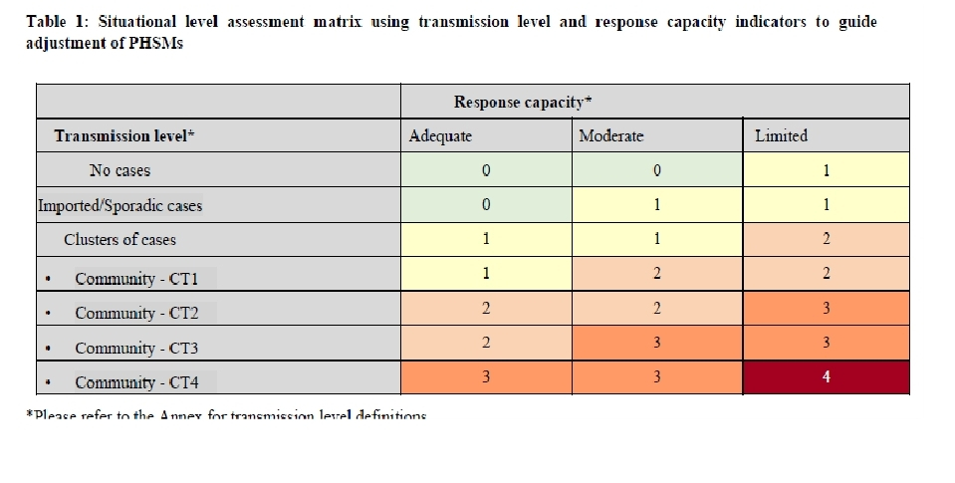
Date
New cas/day | tính theo toàn TPHCM hoặc từng QH
Cas_7d | tổng số ca mắc mới trong 7 ngày
Pop_risk_7d | dân số nguy cơ = tổng dân số trừ cho dân số (case) mắc bệnh trước khoảng thời gian được nhắc đến
Inc_7d/100000 | lấy cas_7d chia pop_risk_7d * 100000
WHO_CT_inc_7d | Nếu inc < 20 : CT1 Nếu inc >= 20 và inc < 50: CT2 Nếu inc >= 50 và inc < 150: CT3 Nếu inc >= 150: CT4 | heatmap1 | vẽ thành 2 biểu đồ: 1/ từ 02/06/2021 đến 16/06/2021 2/ từ 17/06/2021 đến nay
Rep-cap_CT | Nếu CT1, CT2: level 2 Nếu CT3, CT4: level 3 | heatmap2 | vẽ từ ngày 24/06/2021 đến nay

